2 mallas
Circutios de mallas. 2 incógnitas
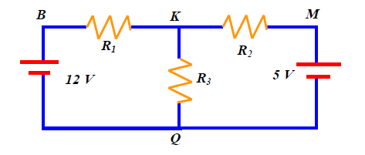

 |  | Matriz f.e.m |  |  | Matriz Resitencias |  |  | Matriz intensidades
 |  | v1 |  | R11 | (-) R12 | (-) R13 |  | i1
V1/V | 12 | v2 |  | (-) R12 | R22 | (-) R23 |  | i2
V2/V | -5 | v3 |  | (-) R13 | (-) R23 | R33 |  | i3

 |  | Matriz f.e.m |  |  | Matriz Resitencias |  |  | Matriz intensidades

R1/Ω | 9740 | 12 |  | 15330 | -5590 |  |  | i1
R2/Ω | 5540 | -5 |  | -5590 | 11130 |  |  | i2
R3/Ω | 5590

 |  |  |  | Matriz 1 |  |  | Matriz 2
 |  |  | 12 | -5590 |  | 15330 | 12
 |  |  | -5 | 11130 |  | -5590 | -5

 | ∆ determinante matríz resistencias |  | 139374800
 | ∆1 determinante matríz 1 |  | 105610
 | ∆2 determinante matríz 2 |  | -9570

 |  |  | i1 = ∆1/ ∆ / Amperios | 0.00075774099766
 |  |  | i2 = ∆2/ ∆ / Amperios | -6.8663775661E-05
 |  |  | i3 = i1 - i2 / Amperios | 0.00082640477332

Thevenin
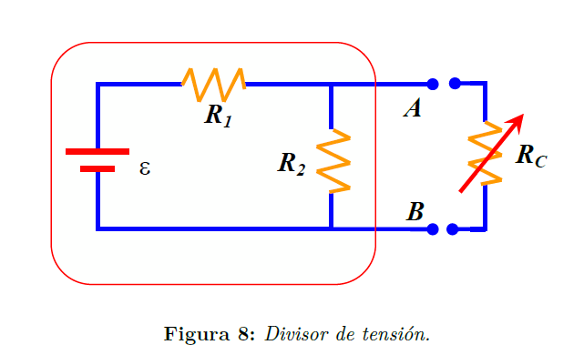
T

Potencia en RL/ W
 |  | RL/Ω | P/W | P/ mW
 |  | 245.07 | 5.6472081077E-05 | 0.056472081077
 |  | 651.55 | 0.00012237644735 | 0.12237644735
 |  | 983.01 | 0.00015851529913 | 0.15851529913
 |  | 1190.37 | 0.00017546377034 | 0.17546377034
 |  | 1650.97 | 0.00020202135709 | 0.20202135709
 |  | 2279.19 | 0.00022184762006 | 0.22184762006
 |  | 2551.67 | 0.00022661753088 | 0.22661753088
R1/Ω | 9740 | 2875.09 | 0.00023021078842 | 0.23021078842
R2/Ω | 5540 | 3345.38 | 0.000232482149 | 0.232482149
 |  | 3785.87 | 0.00023237096282 | 0.23237096282
RTh/Ω | 3531 | 4861.49 | 0.00022680909439 | 0.22680909439
 |  | 5618.14 | 0.00022055050654 | 0.22055050654
 |  | 5679.89 | 0.00021999511054 | 0.21999511054
V/V | 5 | 6719.29 | 0.00021015081569 | 0.21015081569
 |  | 7294.24 | 0.00020454399071 | 0.20454399071
Vth/V | 1.81 | 7981.31 | 0.00019789409112 | 0.19789409112
 |  | 8191.59 | 0.0001958868032 | 0.1958868032
 |  | 9480.11 | 0.00018402280464 | 0.18402280464
Pmax/W | 0.00023 | 9661.6 | 0.00018242131638 | 0.18242131638

